FREIGABE
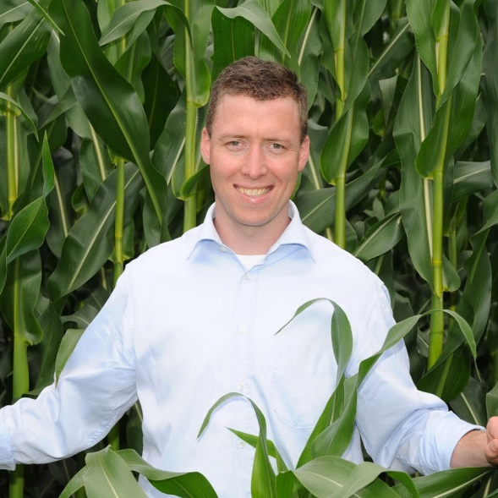
Hallo, du kannst SOFORT starten, wenn du Deinen Freischalt-Code aus Feld C4 in das Feld C5 einträgst. Viel Erfolg! Dein Rainer Möller

Dein Freischalt-Code lautet: | 22662
Code bitte hier eintragen >>> | 45323
Nutzung endet am: | Bitte richtigen Code eintragen!
Wenn der Freischalt-Code stimmt, wird die Laufzeit angezeigt und du kannst in den anderen Tabellenblättern "loslegen" und ALLE Berechnungen durchführen.

Möchtest du das Excel-Tool länger nutzen?
Aktions-Angebot sichern (Hier klicken!) - nur begrenzte Zeit verfügbar
Hier geht's zu unserer Facebook-Seite
Hier geht's zu den beliebtesten Youtube-Videos
Erzähle befreundeten Landwirten und Beratern davon, damit auch diese profitieren!
...

1. Vollkosten-Check
Vollkosten-Check Ackerbau - wann lohnt Ackerbau? Notwendigen Mindestpreis und kalkulatorischen Betriebsgewinn ermitteln! |  |  |  |  |  |  |  |  |  |  |  | &

kalkulatorischer Betriebsgewinn
änderbar => | W-Weizen | Triticale | Roggen | W-Gerste | W-Raps | Energiemais | Zuckerrübe | A-Weizen | B-Weizen | Stillegung | Betrieb gesamt | kalkulatorischer Betriebsgewinn | 10930
Fläche | 42 ha | 0 ha | 0 ha | 15 ha | 20 ha | 10 ha | 10 ha | 0 ha | 0 ha | 3 ha | 100 ha

Naturalertrag | 85 dt | 80 dt | 75 dt | 82 dt | 39 dt | 480 dt | 800 dt | 80 dt | 85 dt | 0 dt
Preis je dt | 17.50 € | 16.50 € | 15.00 € | 16.00 € | 40.00 € | 2.70 € | 2.95 € | 18.00 € | 17.00 € | 0.00 €
Flächenertrag (netto) | 1,488 € | 1,320 € | 1,125 € | 1,312 € | 1,560 € | 1,296 € | 2,360 € | 1,440 € | 1,445 € | 0 € | 149,915 €
Direktzahlung | 280 € | 280 € | 280 € | 280 € | 280 € | 280 € | 280 € | 280 € | 280 € | 280 €
Betriebsertrag (netto) | 1,768 € | 1,600 € | 1,405 € | 1,592 € | 1,840 € | 1,576 € | 2,640 € | 1,720 € | 1,725 € | 280 € | 177,915 €
Saatgut | 83 € | 76 € | 95 € | 72 € | 92 € | 175 € | 251 € | 83 € | 83 €
Dünger | 169 € | 201 € | 186 € | 151 € | 182 € | 180 € | 259 € | 213 € | 213 €
Pflanzenschutz | 174 € | 162 € | 135 € | 143 € | 201 € | 75 € | 339 € | 175 € | 175 €
Hagelvers./ Bodenunters. | 10 € | 10 € | 10 € | 9 € | 10 € | 10 € | 15 € | 10 € | 10 €
Trocknung/ Lagerung | 68 € | 60 € | 50 € | 66 € | 31 € | 0 € | 0 € | 60 € | 60 €
Spezialaufwand | 504 € | 509 € | 476 € | 441 € | 516 € | 440 € | 864 € | 541 € | 541 € | 0 € | 51,143 €
Arbeitsaufwand* | 573 € | 510 € | 500 € | 562 € | 559 € | 405 € | 739 € | 510 € | 510 €
Allgemein-aufwand | 120 € | 120 € | 120 € | 120 € | 120 € | 120 € | 120 € | 120 € | 120 €
Betriebsaufwand abolut & €/dt | 1,197 € | 1,139 € | 1,096 € | 1,123 € | 1,195 € | 965 € | 1,723 € | 1,171 € | 1,171 € | 0 € | 117,899 €
Reinertrag | 571 € | 461 € | 309 € | 469 € | 645 € | 611 € | 917 € | 549 € | 554 € | 280 € | 60,016 €
abzüglich Zinsansatz | 43 € | 43 € | 43 € | 43 € | 43 € | 33 € | 43 € | 43 € | 43 € | 5 € | 4,086 €
Grundrente je ha absolut & €/ha | 528 € | 418 € | 266 € | 426 € | 602 € | 578 € | 874 € | 506 € | 511 € | 275 € | 55,930 € | Eigenland | 50 ha | 50 %
Pacht- inkl. Pachtansatz | 450 € |  |  |  |  |  |  |  |  |  | 45,000 € | Eigenland - Ø Pachtansatz | 450 €
Vollkosten absolut & je dt | 1,690 € | 1,632 € | 1,589 € | 1,616 € | 1,688 € | 1,448 € | 2,216 € | 1,664 € | 1,664 € | 455 € | 166,985 € | gepachtete Fläche | 50 ha | 50 %
kalk. Betriebsgewinn | 78 € | -32 € | -184 € | -24 € | 152 € | 128 € | 424 € | 56 € | 61 € | -175 € | 10,930 € | Ø Pacht | 450 €
Mindestpreis je dt zur Kostendeckung (break-even-point):
Kosten abzgl. Flächenprämie | 16.6 € | 16.9 € | 17.5 € | 16.3 € | 36.1 € | 2.4 € | 2.4 € | 17.3 € | 16.3 € | - | Kosten - Prämie
* inkl. kalk. Lohnansatz

© Copyright: Möller Agrarmarketing e.K.
Diese Datei ist urheberrechtlich geschützt.

Sensitivitätsanalyse

2. Pachtpreis-Check
Pachtpreis-Check: Wieviel Pacht rechnet sich? |  |  |  |  |  |  |  | &

Ø Grundrente je Hektar
Feldfrucht | 2 | 5 | 6 | 7 | 8 | 11
Fruchtfolge- anteil | 42 % | 15 % | 20 % | 10 % | 10 % | 3 % | 100
Naturalertrag | 85 dt | 82 dt | 39 dt | 480 dt | 800 dt | 0 dt
Preise (netto) je dt | 17.50 € | 16.00 € | 40.00 € | 2.70 € | 2.95 € | 0.00 €
Flächenertrag (netto) | 1,488 € | 1,312 € | 1,560 € | 1,296 € | 2,360 € | 0 €
Direktzahlung | 280 € | 280 € | 280 € | 280 € | 280 € | 280 €
Betriebsertrag (netto) | 1,768 € | 1,592 € | 1,840 € | 1,576 € | 2,640 € | 280 €
Saatgut | 83 € | 72 € | 92 € | 175 € | 251 € | 0 €
Dünger | 169 € | 151 € | 182 € | 180 € | 259 € | 0 €
Pflanzenschutz | 174 € | 143 € | 201 € | 75 € | 339 € | 0 €
Hagelvers./ Bodenunters. | 10 € | 9 € | 10 € | 10 € | 15 € | 0 €
Trocknung/ Lagerung | 68 € | 66 € | 31 € | 0 € | 0 € | 0 €
Spezialaufwand (netto) | 504 € | 441 € | 516 € | 440 € | 864 € | 0 €
Arbeitsaufwand1) | 573 € | 562 € | 559 € | 405 € | 739 € | 100 €
Allgemein-aufwand | 120 € | 120 € | 120 € | 120 € | 120 € | 120 €
Betriebsaufwand absolut & je dt | 1,197 € | 1,123 € | 1,195 € | 965 € | 1,723 € | 220 €
Reinertrag2) (netto) | 571 € | 469 € | 645 € | 611 € | 917 € | 60 €
abzüglich Zinsansatz3) | 43 € | 43 € | 43 € | 33 € | 43 € | 5 € |  | Pacht vs. Grundrente | 1
Grundrente4) absolut & je dt | 528 € | 426 € | 602 € | 578 € | 874 € | 55 € |  | Ø Grundrente je Hektar | 553 €

Anbei kurze Erläuterungen zu den berechneten Kennzahlen:
1) Arbeitsaufwand: Aufwand für Technik und Personal, inkl. dem Lohnansatz für die eigene Arbeit
2) Reinertrag: Ergebnis vor Zins + Pacht. Wie verzinst das sich Gesamtkapital (inkl. Boden unabhängig der Eigentumsverhältnisse) nach Abzug des eigenen Lohnansatzes.
3) Zinsansatz: Auf das Umlaufkapital, Maschinen und Wirtschaftsgebäude Ackerbau. Sowohl auf das Eigen- als auch das Fremdkapital.
4) Grundrente: Geeignete Kennzahl zur Frage, wie entlohnt sich der Faktor Boden oder was bleibt für Pacht übrig. Aus der Grundrente muss neben der Fläche, auch das Unternehmerrisiko entlohnt werden.

© Copyright: Möller Agrarmarketing e.K.
Diese Datei ist urheberrechtlich geschützt.

